Graficos
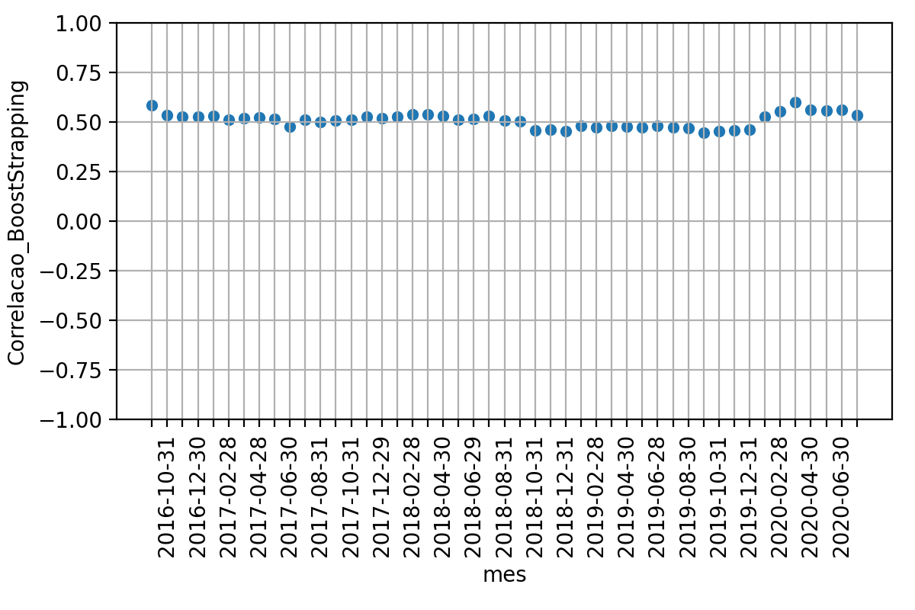
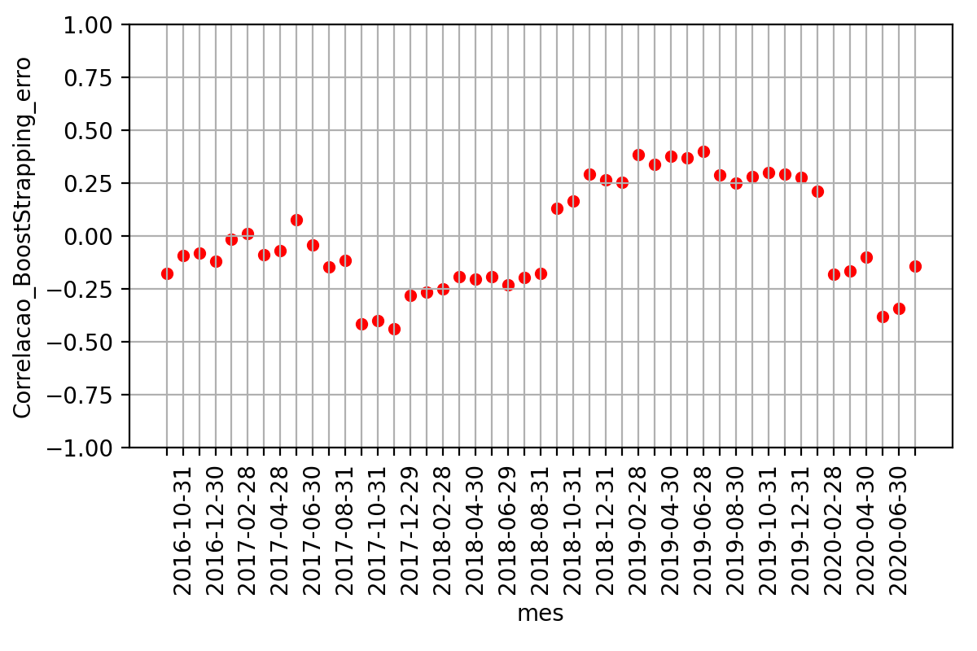
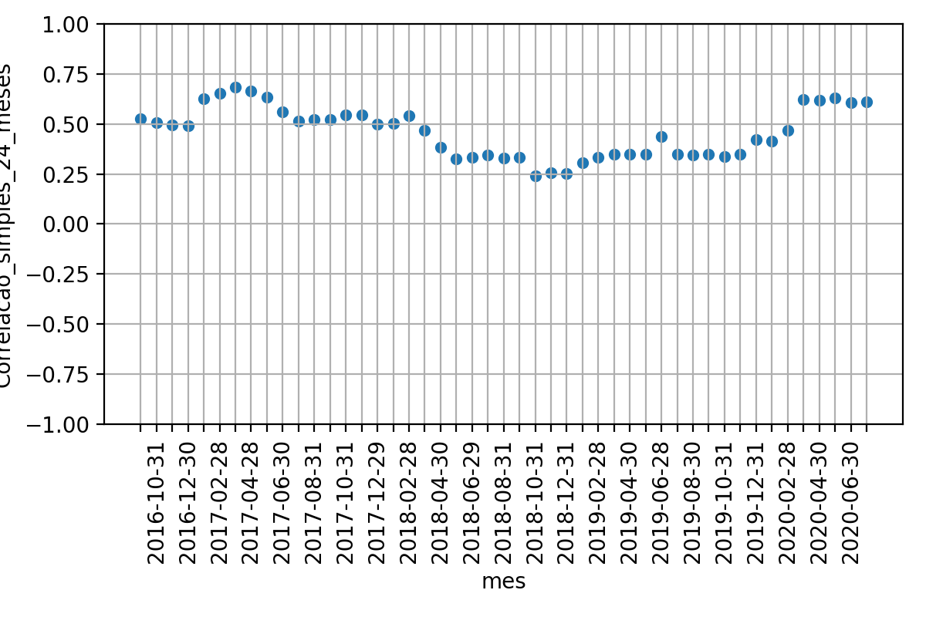
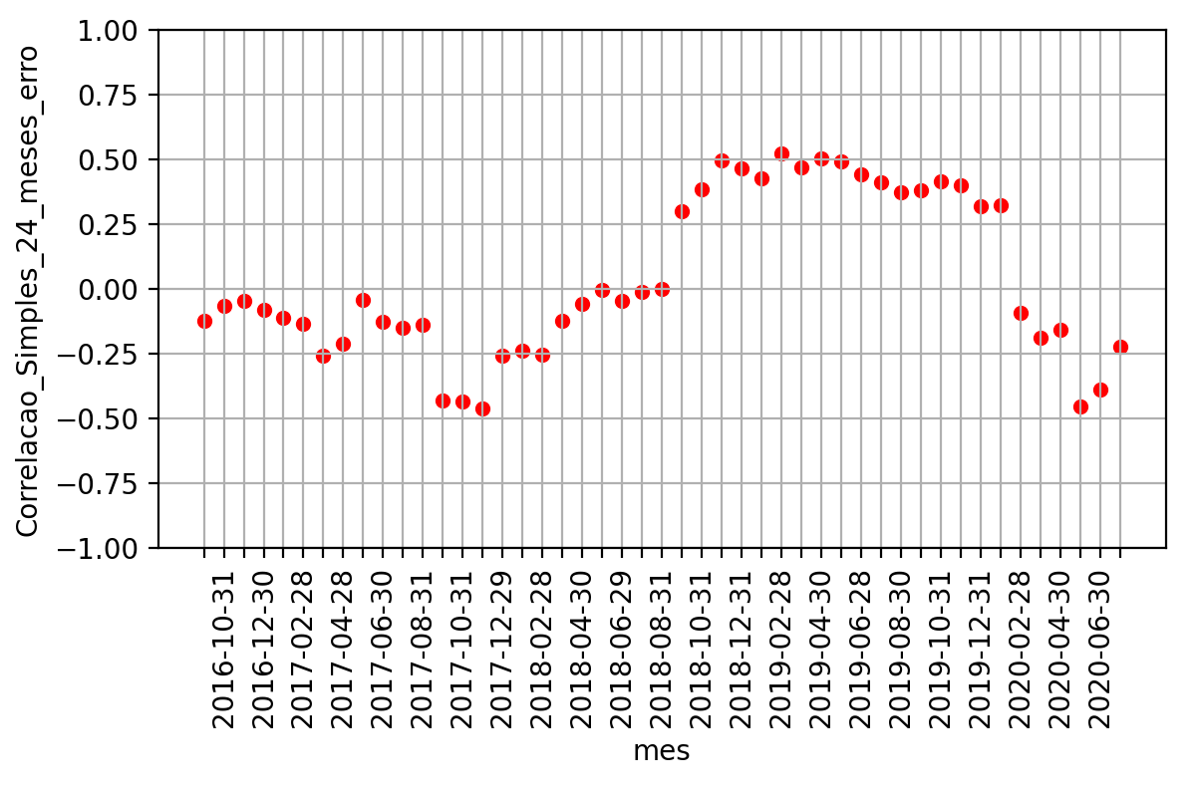
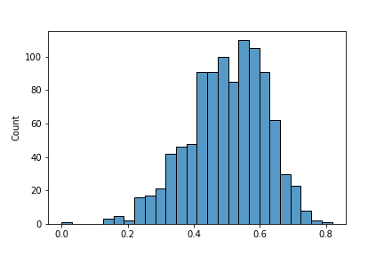
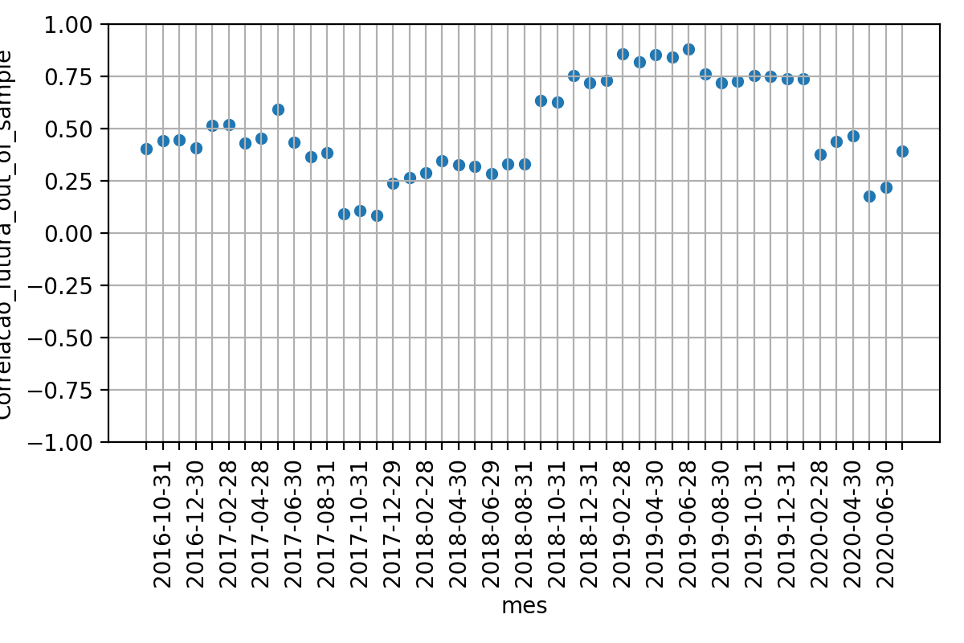

 | Média | Desvio Padrao | Erro Quadratico Médio | P-valor: Teste de Hiposte Médias Iguais | Resultado Teste
Correlacao 12 meses futuros | 0.49748441852023223 | 0.22440385907788435 | nan | nan | nan
Correlacao BootStrapping | 0.5090207433915755 | 0.03560810597709874 | 0.06230679666718765 | 0.7320678697869061 | True
Correlacao 24 meses passados | 0.4590945615751363 | 0.12500337525962574 | 0.09708345024755924 | 0.3141515273141353 | True

